상품제안서
머레이 충전식 무선 미니 핸디형 청소기 HK-5030 | 상품코드: F24358

 |  |  |  |  |  |  | 02-412-0044 | www.easy1.co.kr
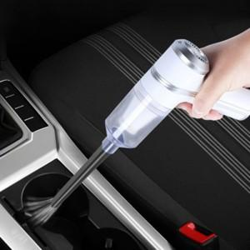

【상세/제작정보】

【인쇄/포장옵션】 | 실크 / 포장불가능

【공급단가】 | 수량 | 50~ | 100~ | 500~ | 1,000~ | 2,000~
*VAT별도 | 단가 | 26,180원 | 25,080원 | 24,500원 | 23,520원 | 22,540원

【상품 URL】 | http://www.easy1.co.kr/src/goods_detail.php?gdno=24358

